Hoja1
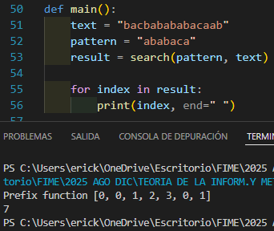
KMP Knuth Morris Prat
La potencia se actualiza una iteracion despues

